Sheet1
No. | 確認事項，変更要望 | Type | 記入者 | Status | コメント
1 | 2.Stepの画面で，作成したシーケンスをFile としてSaveする． またはSaveしたFileをLoadするのはどうしたら良かったでしょうか？ | 確認 | M.Matsui | 回答済み (2026-10-13) | 回答: ②Stepsタブではなく、メニュー「File」から行います（Open/Save/Save as sequence, Load/Save recipe）。詳細: docs/progress/261013_IP設計者レビュー3_実装方針.md
2 | 2.Stepの画面で, Type.とは何でしたでしょうか？自動設定ですが，どのような仕様ですか？ （選択する画像ファイルで認識？） | 確認 | M.Matsui | 対応済み (2026-10-19) | 回答: 入力画像の拡張子で自動判定しています（.mp4→Aging, .png→PQ Eval）。内部的には Recipe.kind で実装しています。 【2026-10-19 更新】10/15 進捗MTGでは「削除の方向で検討」となりましたが、拡張子による自動判定そのものが本来の目的（動画・静止画のどちらでも Aging・評価ができること）に合っていないため、Type を削除するのではなく「手動で選ぶステップ種別」に変更しました。 ・③ステップ設定に「ステップ種別（Aging / PQ評価）」の選択欄を追加。②の Type 列は選んだ種別を表示します。 ・Aging × 静止画（新規）：同じ絵を fps=1 で繰り返します（1フレーム＝1秒×ACCEL_RATIO、回数は AGING_TIME で決定）。 ・PQ評価 × 動画（新規）：ストレスを貯めずに全フレームを処理し、劣化後の見え方の動画を出力します。 ・PQ評価ではヒートマップ欄と Sim条件（Aging条件）欄を隠し、温度設定なし（内部は25℃固定。モデル変更までの暫定）としました。これにより、評価ステップで Aging 条件が設定できてしまう問題も解消しています。 ・種別の情報が無い旧シーケンスファイルは従来どおり拡張子から種別を決めるため、動作は変わりません。
3 | 2.Stepの画面で，間違って画像サイズの異なるファイルを別のレシピで選択したら RUNしない限り認識できないのでしょうか？ | 確認 | M.Matsui | 対応済み (2026-10-19) | 回答: その通りです。ファイル選択時点では検証しておらず、RUN実行時に初めてEngineError として検出されます。③で選択時に画像/ヒートマップのサイズ一致を即チェックする改善案はありますが、今回はスコープ外としました（要望があれば別途対応します）。 【2026-10-19 更新】10/15 進捗MTGのご指摘を受けて対応しました。③で入力画像・ヒートマップを選んだ時点で、シーケンス内で最初に選ばれた画像（動画・静止画は問わない）のサイズと比較し、異なる場合は基準となる画像（ステップ番号・ファイル名・サイズ）を示す注意メッセージを出して、選択できないようにしました。 なお、既にサイズの異なる画像を含むシーケンスファイルを開いた場合は、従来どおり RUN 時にエラーとして検出されます。
この動画で焼き付かせた後の状態が表示されている訳ではなく，動画ファイルの最初の画像が見えている?
4 | 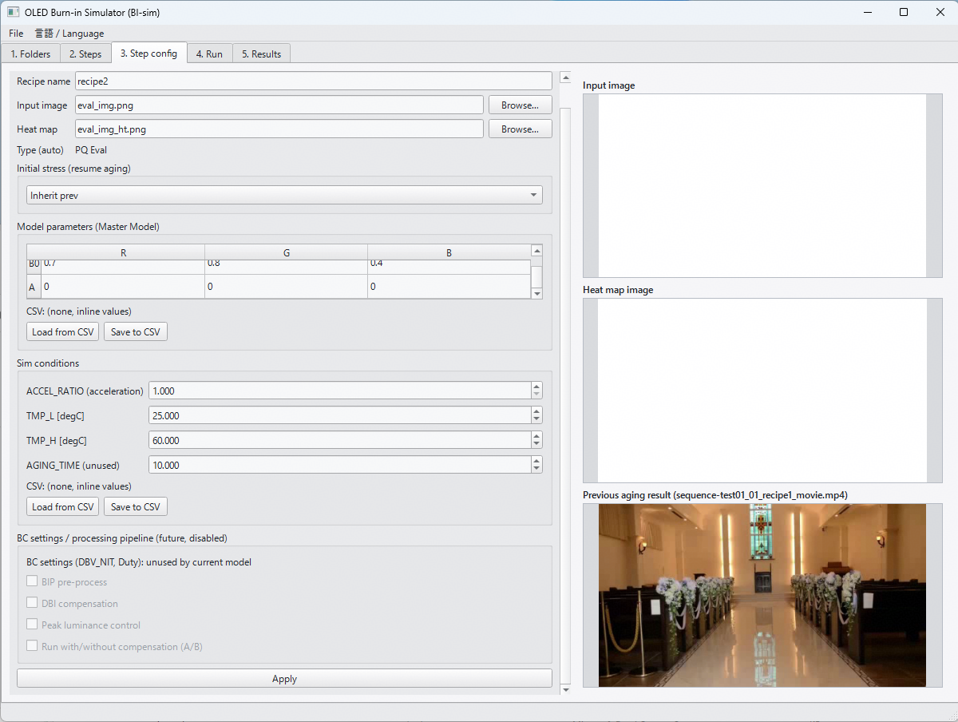 2.Stepの画面で，Initial stressで，Inherit prevを選択した場合， ファイルが存在していれば表示されるが，動画ファイルの場合は，動画開始時の画像が見えている理解でOK？ 例えば，動画で焼き付き実行→白表示で評価を考える場合の，白表示のレシピ設定画面 | 確認 | M.Matsui | 対応済み (2026-10-19) | 回答: その通りです。widgets.read_first_frame() が動画の先頭フレーム(0)を表示しています。最終フレーム表示の方が「劣化後」として分かりやすいのでは、という改善案はありますが、今回はスコープ外としました。 【2026-10-19 更新】10/15 進捗MTGのご指摘（文言がおかしい）を受けて、③プレビューの見出しを「前回の Aging 結果 / Previous aging result」から「前ステップの画像 / Previous step image」に変更しました（前ステップが評価ステップの場合もあるため）。表示内容（動画の場合は先頭フレーム）は変更していません。
5 | 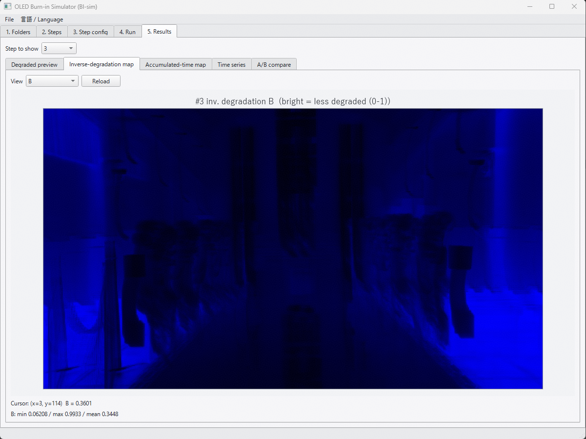 5. Resultsの画面で，Inverse-degradation Mapの名称を変更したい． Deg_r,g,b.csvは，輝度残存率 (= 1-劣化率)を示し，厳密には 1/劣化率では無いため． Tabの名称は，以下の様に変更 Inverse-degradation map → Lum. residual map 画像上部のラベルは，例えば，以下の様に変更 #3 inv.degradation B (bright = less degraded (0-1)) ↓ #3 Lum. residual (1- degradation) B (bright = less degraded (0-1)) | 変更 | M.Matsui | 対応済み (2026-10-13) | 対応: i18n.py の表記を変更しました。タブ名「Inverse-degradation map」→「Lum. residual map」、ラベル「inv. degradation」→「lum. residual (1-degradation)」（日本語側も同様に変更）。計算・ファイル出力（deg_r/g/b.csv）は無変更です。selftest 70/70 pass。
表示の仕方(明暗)を逆にして
ストレス時間が大きくて，劣化してる場所を暗くする．
6 | 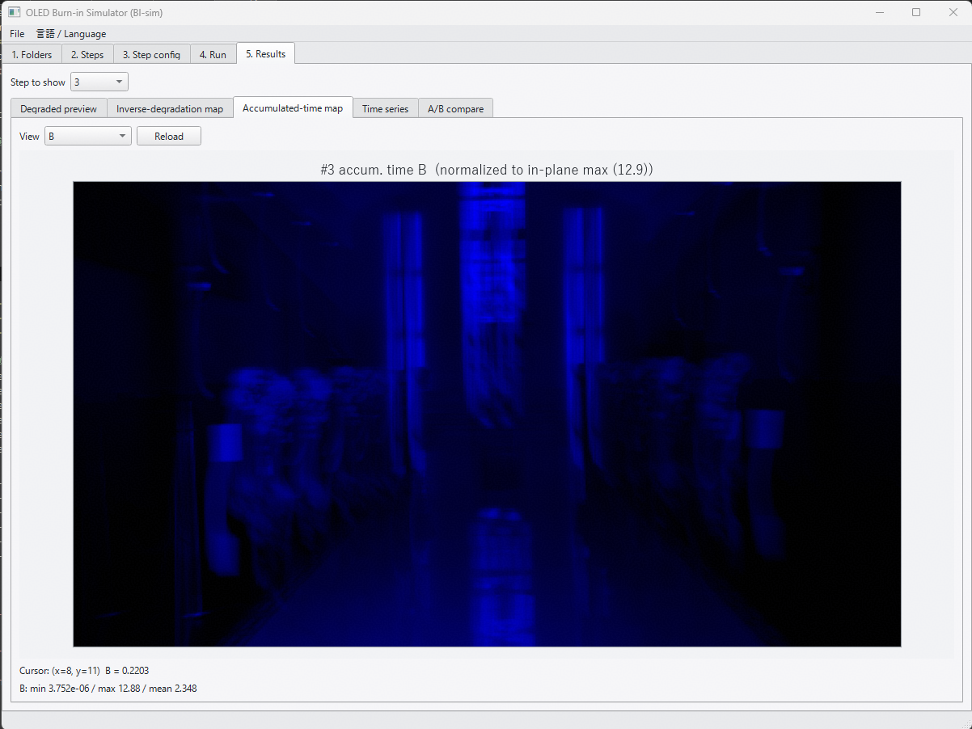 5. Resultsの画面のAccumulated-time Mapは明暗を逆にして欲しい． 累積ストレス時間が高い部分 → 暗くなる (1- 1/Maxストレス時間 でMapping) | 変更 | M.Matsui | 対応済み (2026-10-13) | 対応: 累積時間Mapのみ、正規化後の値を (1 - v) として明暗反転しました（1/劣化率Mapは現状どおり「明=劣化少」）。ラベルに「暗＝累積大」の注記を追加。所見: サンプル動画では大半の画素が面内最大よりかなり小さいため、反転後は全体的に明るくコントラストが低く見えることがあります。見づらい場合は正規化方法の見直しを別途ご相談させてください。
Aging時間も表示できるようにしたい
7 | 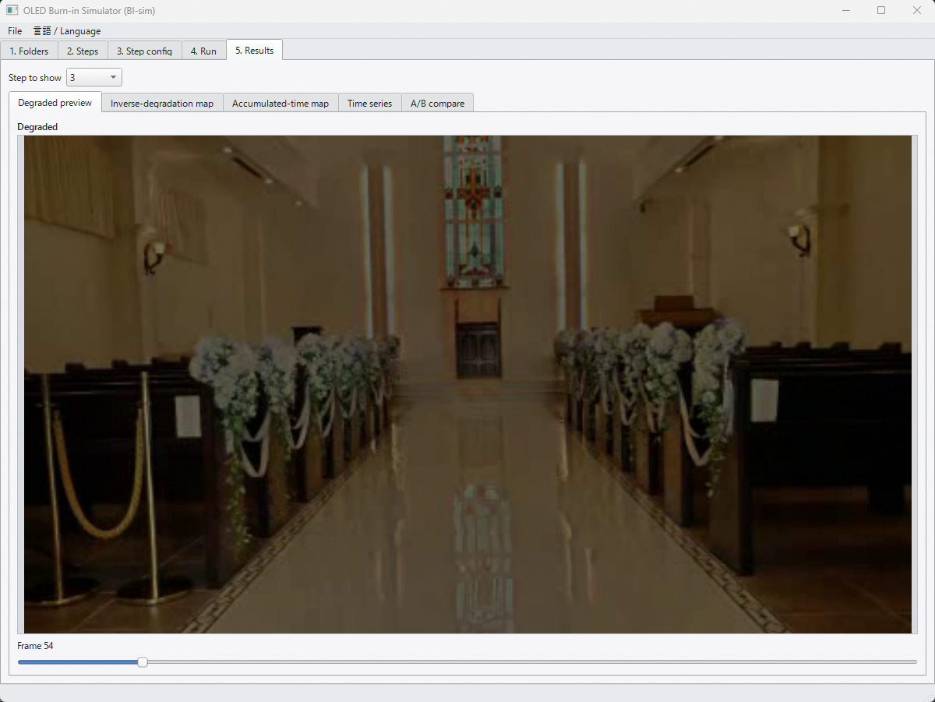 5. Resultsの画面で，Degraded previewの下のスクロールバーの表示を変更したい． 現状フレームカウント数ですが，Aging時間も併せて表示したい（1/frame rate (1V期間) にACCEL_RATIOをかけた値） 加えて，次のStepの結果が以前のStepの劣化のResume設定であれば， スクロールバー表示は累積のAging時間として表示して欲しい | 変更 | M.Matsui | 対応済み (2026-10-13) | 対応: Degraded previewのフレームスクロールバー表示に、Aging時間（1/fps×ACCEL_RATIO の加速込み時間。前ステップからの累積込み）を追加表示しました（例: Frame 42 (aging 3.50 h, cumulative)）。累積は1回の実行(Run)内での前ステップ分のみです（④実行タブの表示と同じ基準。別実行や停止位置からの再開をまたいだ時間は含みません）。
Max,Min,Q1,Q2,Q3
8 | 5. Resultsの画面で，将来的に，画面内を複数のブロックに分割した場合の統計量が出力されると参考になるかも． 例えば，GUIに縦横の分割数の指定欄があり，分割後の各エリアの統計量(Min/Max. 4分位数(Median))とヒストグラム画像がファイル出力できる 等 | 変更 | M.Matsui | 未着手（仕様確認待ち） | ステータス: 今回は未着手です。着手前に以下を確認させてください：①出す統計量（中央値のみ／四分位数(Q1-Q3)含む／Min-Maxも含むか）、②ヒストグラムの出力形式（画像ファイル形式・ビン数）、③UI配置（⑤結果タブに分割数の入力欄を追加、という理解でよいか）。簡易版（中央値のみ・画像出力なし）で2〜3時間、フル版（ヒストグラム画像込み）は4〜8時間を想定しています。
9 | 5. Resultsの画面の累積時間マップ（Accumulated-time Map）について，初期劣化度合いを 0，マップ面内の最大劣化度合いを 255 としてスケーリングできないか． （2026-10-15 進捗MTGでのご指摘） | 変更 | 堀部（10/15 MTG） | 仕様確認中（対応する方向で検討） | ステータス: 対応する方向で検討中です。着手前に以下を確認させてください。 ①「初期劣化度合い」は、(a) そのステップ開始時点の状態（前ステップから引き継いだ分を差し引き、そのステップでの増分だけを表示）か、(b) マップ面内の最小値か。 ②対象は累積時間マップか、輝度残存率マップ（劣化度合い＝1−輝度残存率）か。 ③明暗の向き：最大を255（明るい）とすると、No.6 で変更した「累積大＝暗」と逆になりますがよろしいか。 参考：現状の累積時間マップは R/G/B それぞれを面内の最大値で 0〜1 に正規化し、明暗を反転（累積0＝明、面内最大＝暗）しています。表示のみの変更とし、CSV 出力は変えない想定です。
10
11
■ 2026年9月末時点（本レビュー=2026-10-05より前）の変更一覧 （担当者からの実装報告・記入者: 堀部）
12 | Sim条件（ACCEL_RATIO／TMP_L／TMP_H／AGING_TIME）のCSV読込・保存機能を③ステップ設定に追加。評価チェック(260907)でのご指摘への対応。 | 変更 | 堀部 | 対応済み (2026-09-09)
13 | フォルダ設定（入力画像／ヒートマップ／BC設定／モデル／Sim／出力の6種）を、アプリ再起動後も保持するように変更。評価チェック(260907)でのご指摘への対応。 | 変更 | 堀部 | 対応済み (2026-09-09)
14 | シーケンス名とシーケンスファイル名（*.seq.json）を一致させる仕様に変更し、②実行ステップに半角英数字推奨の注意書きを追加。評価チェック(260907)でのご指摘への対応。 | 変更 | 堀部 | 対応済み (2026-09-09)
15 | 停止(Resume)情報の持ち方を変更：専用の日時付きサイドカーファイルを廃止し、シーケンスJSONに内包（stops）。実データは出力フォルダ配下 _stops/ に最新1件のみ保持。評価チェック(260907)でのご指摘への対応。 | 変更 | 堀部 | 対応済み (2026-09-09)
16 | ログファイルの分割方式を変更：日付単位ではなく、アプリ起動（セッション）単位で新しいファイルに分割するように変更。IP設計者レビュー2(260910)ご指摘(1)への対応。 | 変更 | 堀部 | 対応済み (2026-09-14)
17 | ヒートマップ画像／動画が無い場合でも、パネル全面を固定温度としてシミュレーションを実行できる機能を追加（③ステップ設定にチェックボックス＋温度入力）。IP設計者レビュー2(260910)ご指摘(2)への対応。 | 変更 | 堀部 | 対応済み (2026-09-14)
18 | AGING_TIMEパラメータを「Agingの目標時間」として機能させるように変更：1周回の実時間が目標を超える場合は打ち切り、不足する場合は動画を周回連結して目標まで継続。IP設計者レビュー2(260910)ご指摘(3)への対応。 | 変更 | 堀部 | 対応済み (2026-09-14)
■ 2026年10月14日時点の追加対応（担当者テストでの気づき・評価メモ対応）
19 | ④実行タブに、選択中ステップの動画情報（総フレーム数・fps・ACCEL_RATIO換算の1周回のAging時間・現在のAGING_TIME設定が無制限／打切り／周回のどれになるか＋見積りフレーム数）を表示する機能を追加。担当者の動作確認での要望への対応。 | 変更 | 堀部 | 対応済み (2026-10-14)
20 | AGING_TIMEの挙動について確認：ACCEL_RATIOが大きい（既定30000）場合、1フレームあたりの加速込み時間が約1000秒規模になるため、AGING_TIMEが小さい値（例: 10秒・20秒）はどちらも「最低1フレームは処理する」ルールに丸められ、結果が区別できないことを確認（担当者の動作確認で気づいた現象。バグではなく、ACCEL_RATIOとAGING_TIMEの粒度関係による制約）。上記の見積りフレーム数表示で事前に確認できるようにした。 | 確認 | 堀部 | 確認済み (2026-10-14)

